Sayfa1
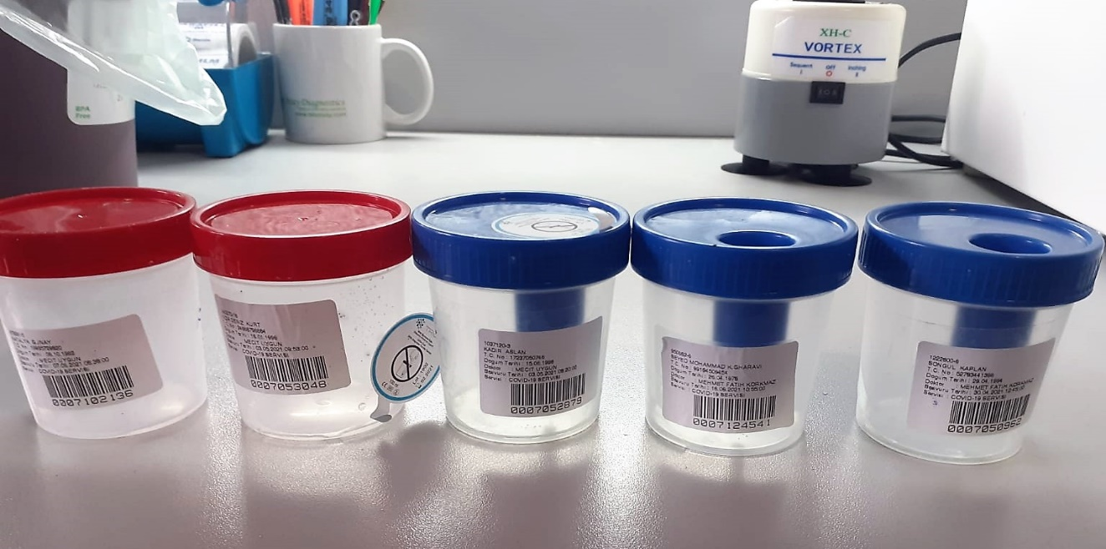
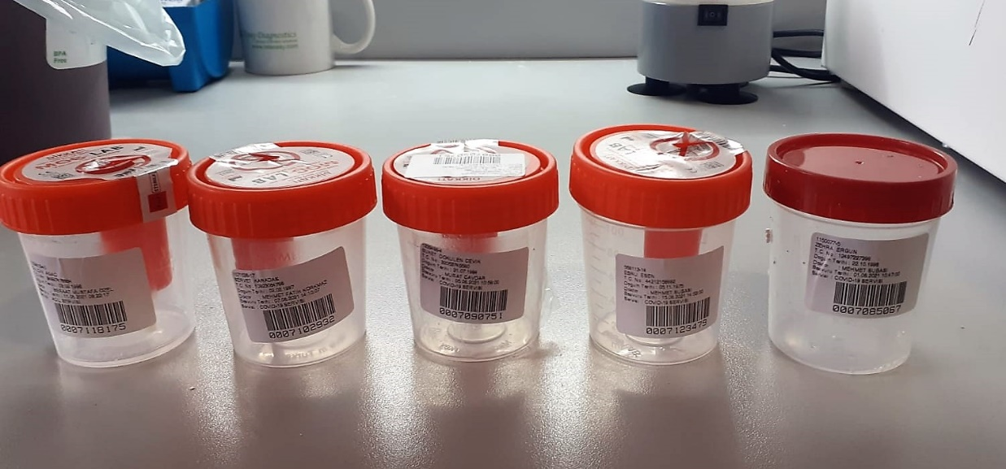
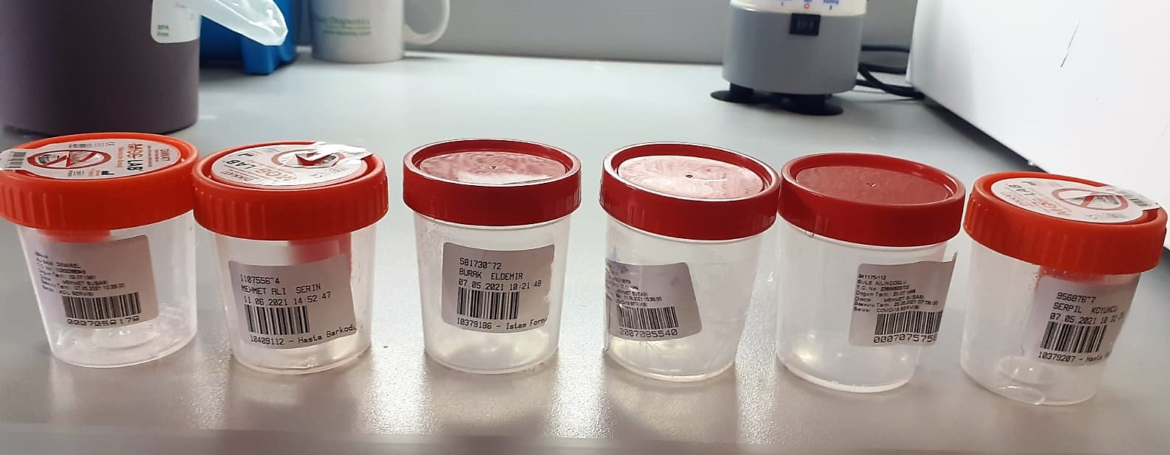
Numune Adı | AMY (U/l)
Mustafa Bingöl | 10 | Kullanılan cihaz: Mindray marka BS400 model tam otomatik biyokimya cihazı
Mustafa Seyfi Boynukısa | 2 | a-AMY: Alfa-Amilase
Ümmühan Boynukısa | 2
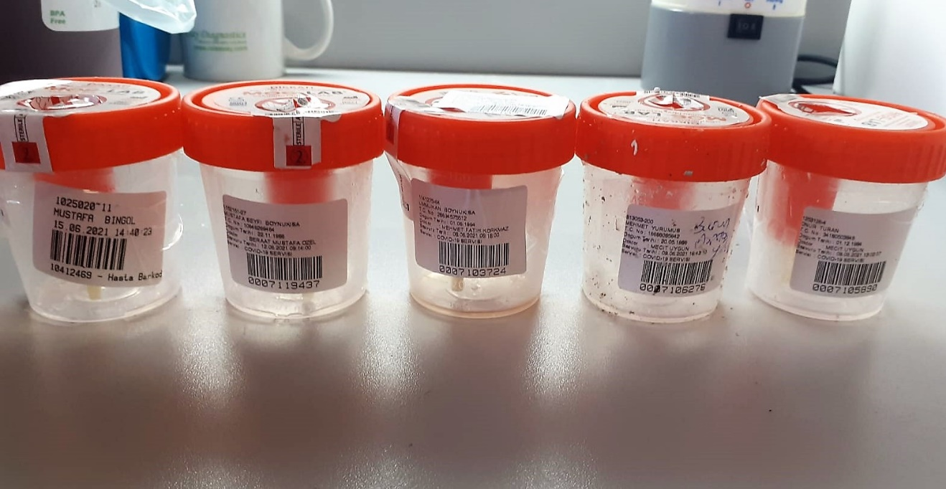
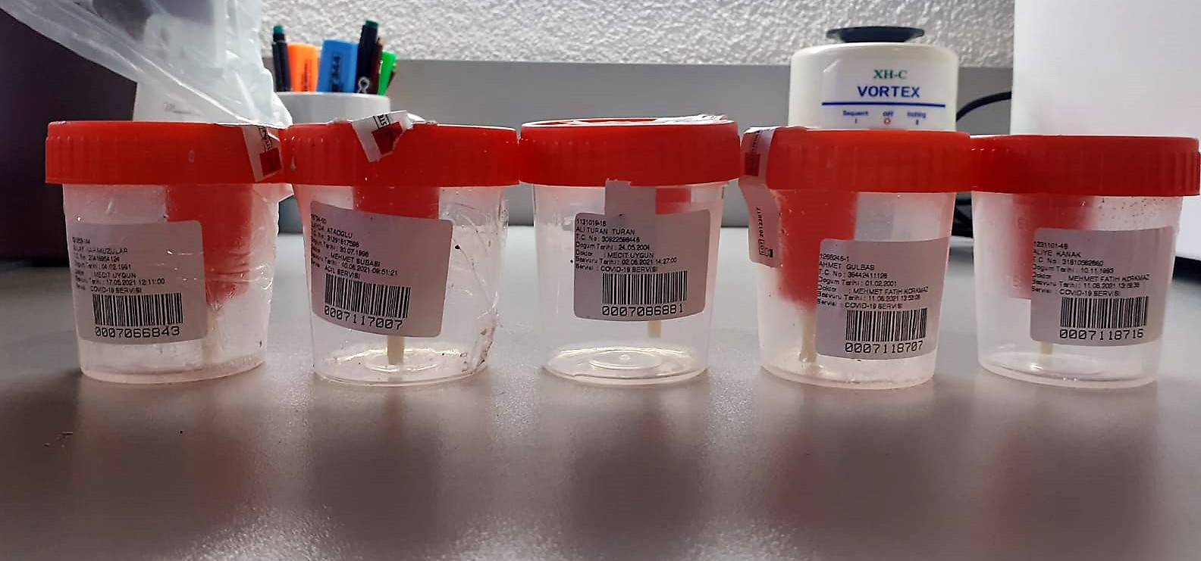
Mehmet Yürümüş | 2
Onur Turan | 8
Gülay Karakuzular | 125
İlayda Ataoğlu | 39
Ali Turan Turan | 30
Ahmet Gülbaş | 10
Aliye Kanak | 4
Mehmet Deniz Servet | 3
Tuğba Kaleoğlu | 12
Muhterem Yürek | 5
Sebahattin Seyfi | 42
İlkay Alcan | 12
İsa Mert | 7
Seçkin Yıldırımdemir | 6
Meliha Turan | 19
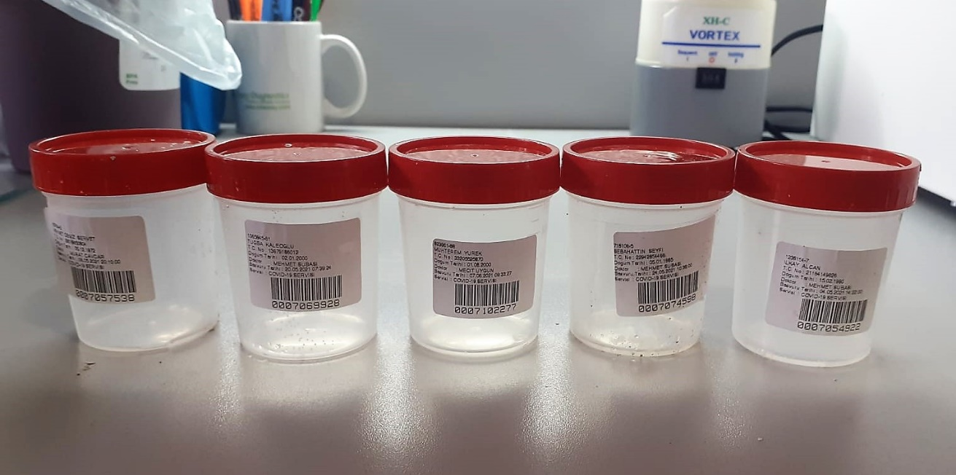
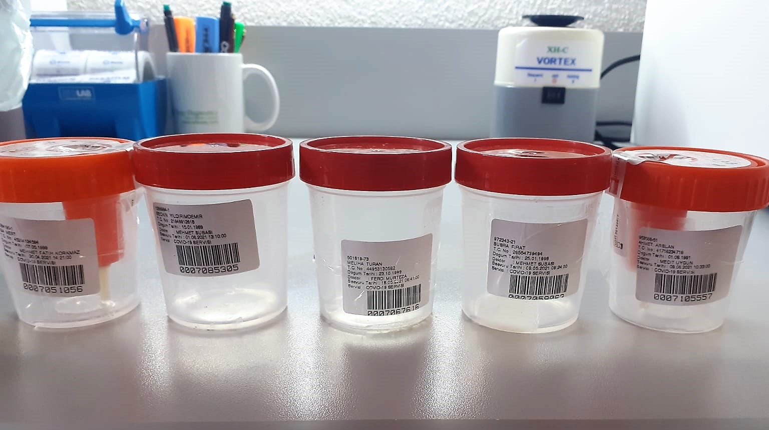
Büşra Fırat | 3
Ahmet Arslan(Dr. Mecit) | 11
Sinan Deniz | 12
Erdoğan Paksoy | 5
Musa Alcan | 2
Gülpembe Kayaalp | 1
Asuman Kayalı | 2
Ahmet Arslan(Dr. Mehmet Fatih Korkmaz) | 16
Aslıhan Tabur | 3
Ebucihat Polat | 72
Melek Doğruer | 5
Eren Can | 2
Zeynep Sucuoğlu | 12
Adil Durmuş | 5
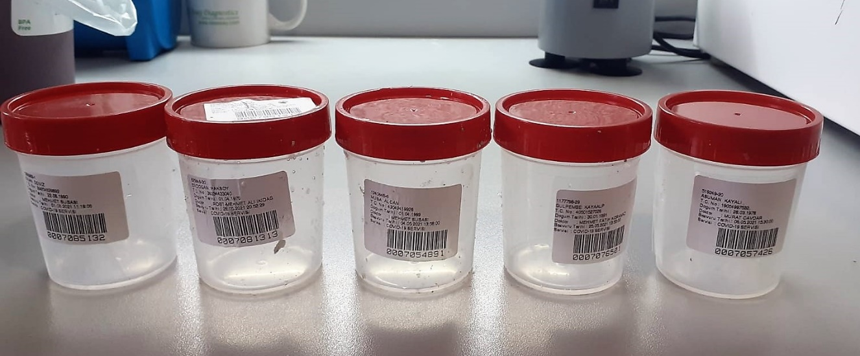
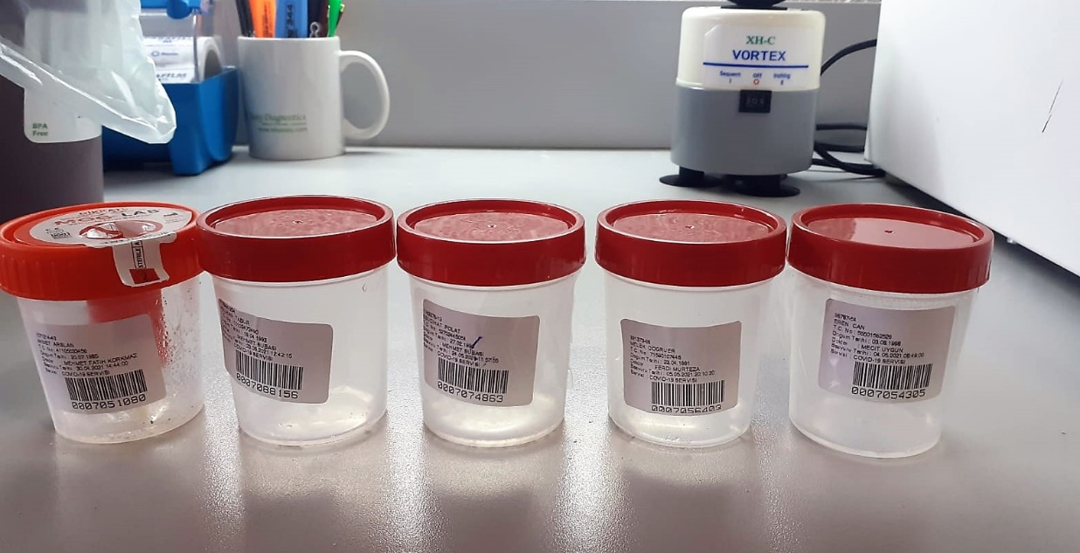
Elif Haratoğlu | 7
Yüksel Koyuncu | 10
Nimet Sak | 65
Emel Uğur | 8
Ali Ürkmez | 11
Belkıs Oğuz | 8
Şeyda Deniz Bekler | 4
Elif Can | 9
Natalya Gjnay | 6
Seda Deniz Kurt | 59
Kadir Arslan | 3
Seyed Mohammad K.Gharavi | 20
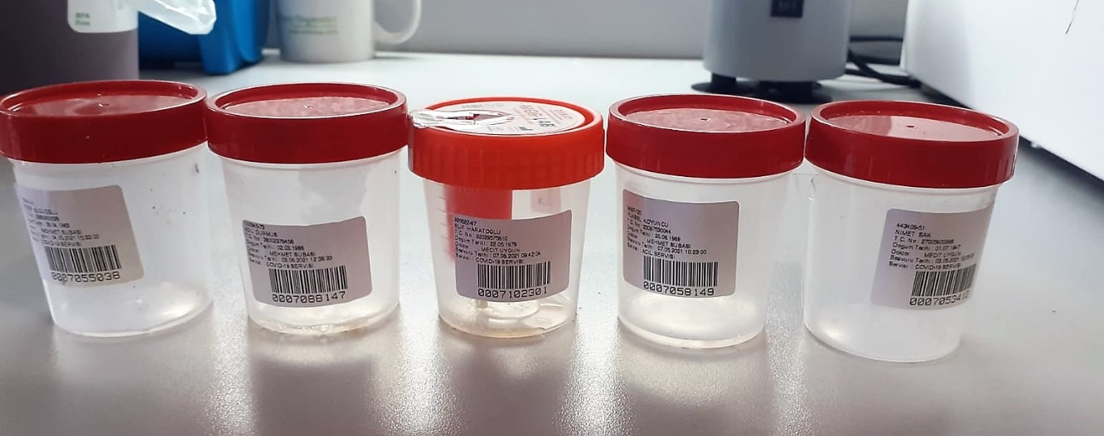
Songül Kaplan | 115
Gülçin Ağaç | 14
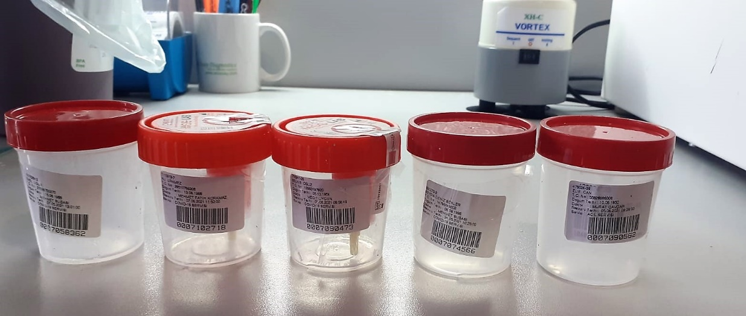
Servet Karadaş | 92
Buket Dökülen Çevik | 17
Ebru Esen | 16
Zeynep Ergun | 2
Ali Sami Demirel | 3
Mehmet Ali Serin | 152
Burak Eldemir | 4
Ali Özmaya | 3
Şule Kılınçoğlu | 8
Serpil Koyuncu | 10

